상품제안서
뉴장갑 100매 | 상품코드: S12866

 |  |  |  |  |  |  | 02-713-8555 | www.synergygift.co.kr
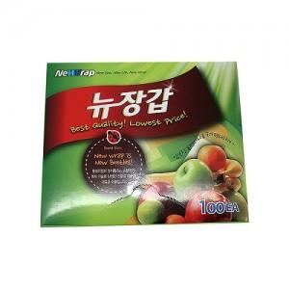

【상세/제작정보】 | 스티커부착별도 (기본명함크기) 24개단위로만 주문이 가능합니다

【인쇄/포장옵션】 | 스티커 / 비규격미포장

【공급단가】 | 수량 | 300~ | 1,000~ | 2,000~ | 5,000~ | 10,000~
*VAT별도 | 단가 | 2,130원 | 2,070원 | 2,010원 | 1,950원 | 1,890원

【상품 URL】 | https://www.synergygift.co.kr:443/src/goods_detail.php?gdno=13074

